Etape 4
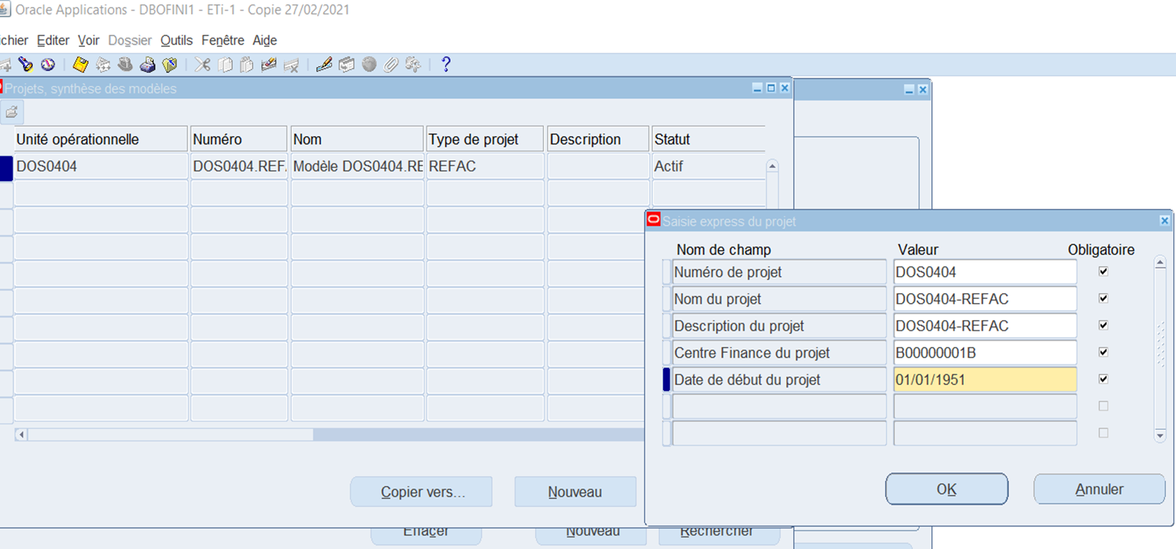
TOUT_PA_ADMINISTRATEUR
Cliquer sur Projet
Dans rechercher Sélectionner Modèles
et dans n° taper %0502% et rechercher
Création du projet de REFAC => Menu Projet / Copier vers

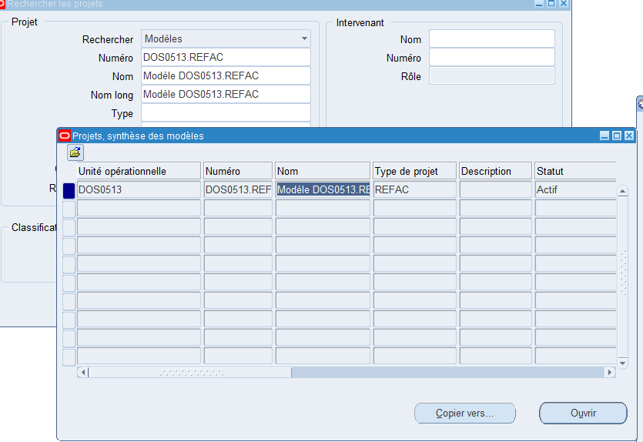
 | p

 | Puis cliquer sur copier vers

Etape 5
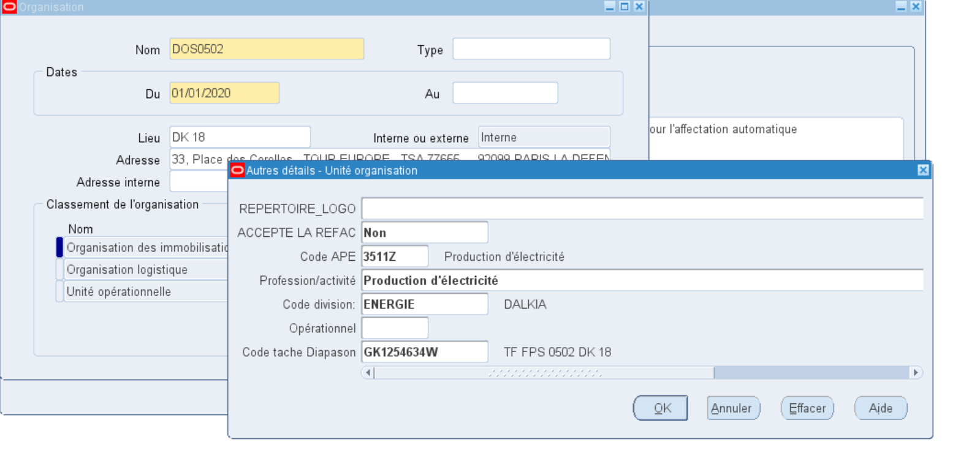
Dans TOUT_PA_ADMIN / Définir une organisation => Aller dans le CUF

Etape 9
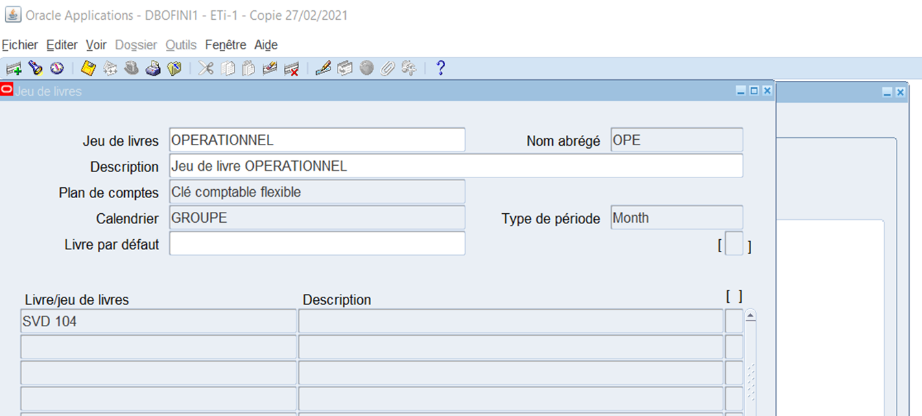
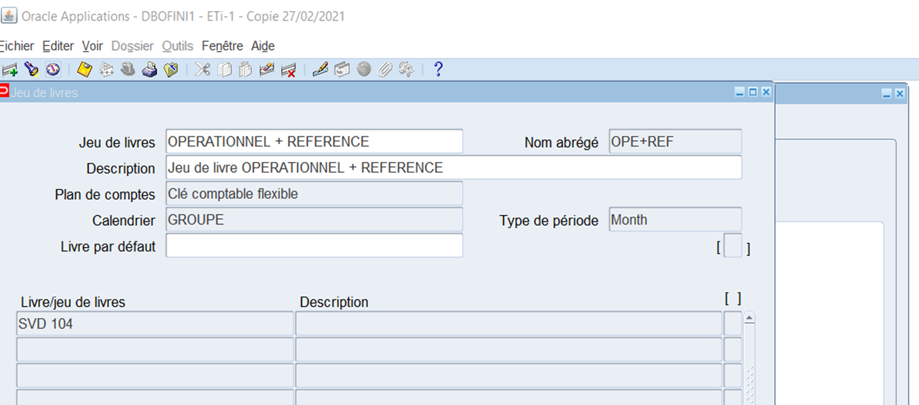
TOUT_GL_OPE chercher Jeux de livre par CTRL+L
Ajout dans jeu de livres | OPERATIONNEL | OPERATIONNEL + REFERENCE

Etape 10
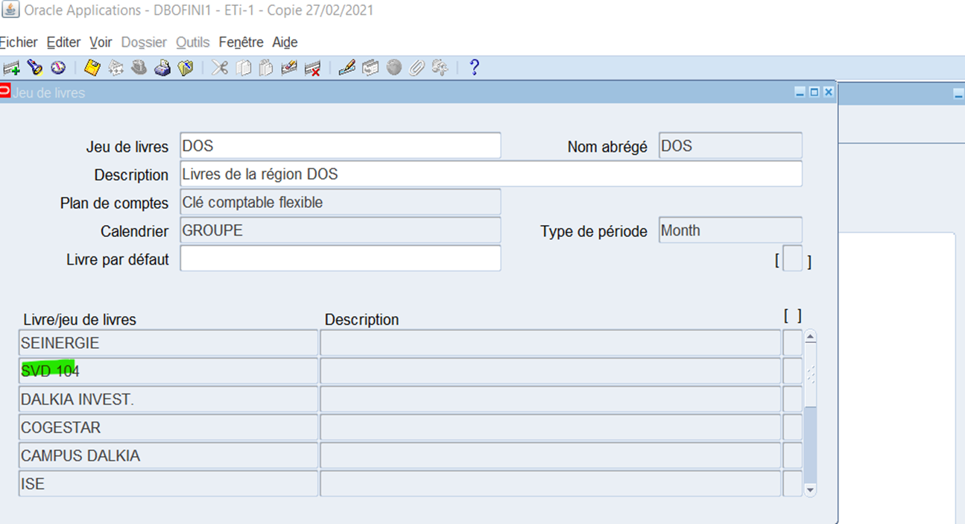
TOUT_GL_OPE chercher Jeux de livre
Ajout dans livre Régions

Etape 11
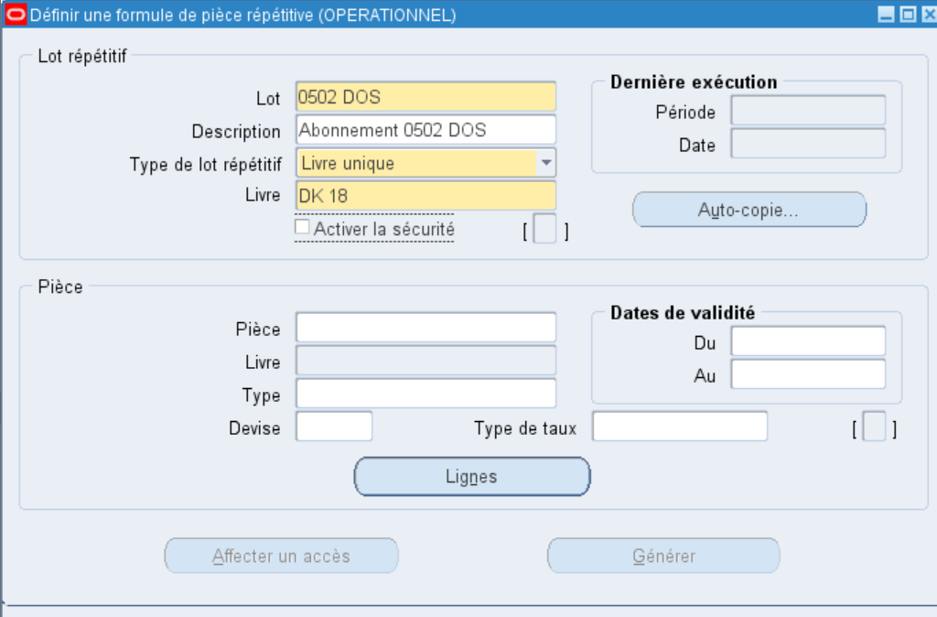
Il faut créer 2 abonnements GL
Par CTRL + L chercher définir des pièces répétitives
Lot | 0502 DOS
Description | Abonnements 0502 DOS
Type de Lot | Livre unique
Livre | DK 18

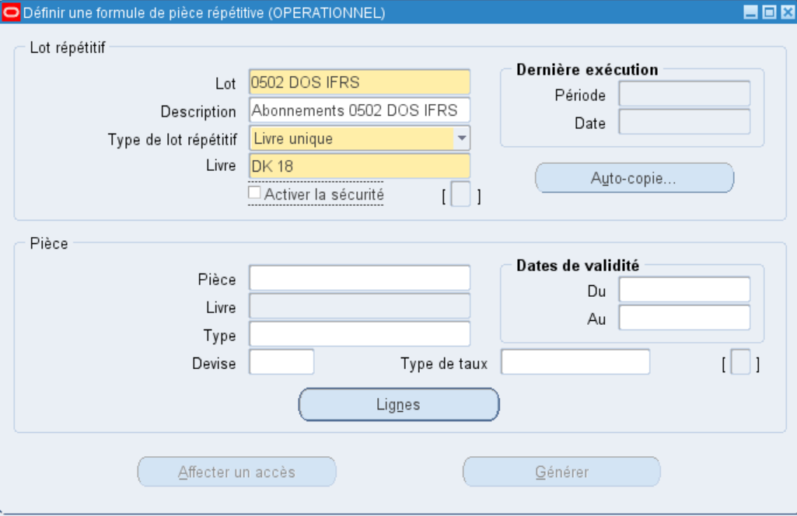
Lot | 0502 DOS IFRS
Description | Abonnements 0502 DOS IFRS
Type de Lot | Livre unique
Livre | DK 18

Etape 11a
Responsabilité : TOUT_GL_OPE_ADMINISTRATEUR
Navigation : Configurer / Financials / Champ Flexibles / Clé / Règles

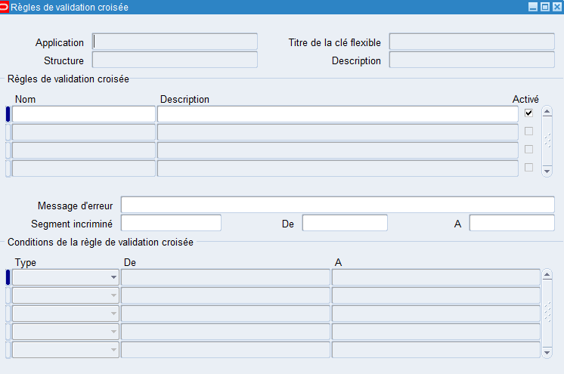

Faire F11 et CTRL F11 sur le tableau
Aller se positionner au niveau de la cellule Application "General Ledger" | (utiliser la flèche pour y accèder)

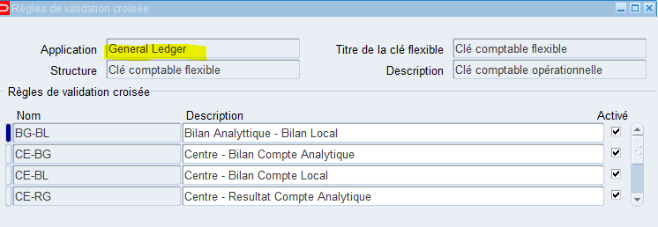

Dans le tableau Nom sroler pour arriver sur la ligne surlignée en jaune

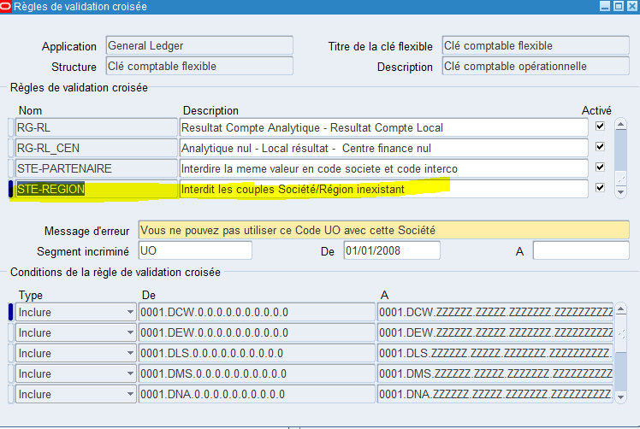

Dans la partie "TYPE" faire F11, rechercher la société à créer, ici 0403, et CTRL + F11

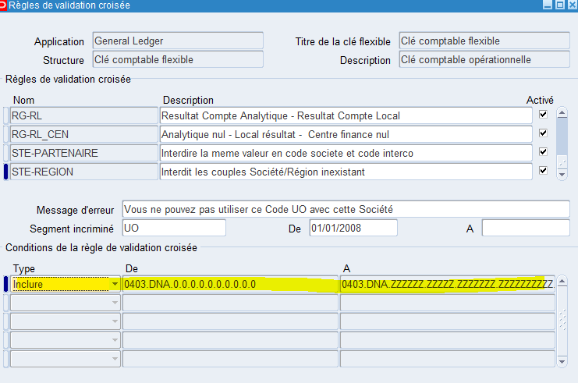

Les règles de validations croisées sont respectées pour le nom STE-REGION sur UO DNA0403

Etape 15
Etape : mettre la première période à JANVIER de l'année en cours pour avoir une année complète
Aller dans TOUT_GL_OPE/Configurer/ Financilas/ Gestionnaire de configuration/Configuration comptable -> écran web -> Rechercher le livre DK 18
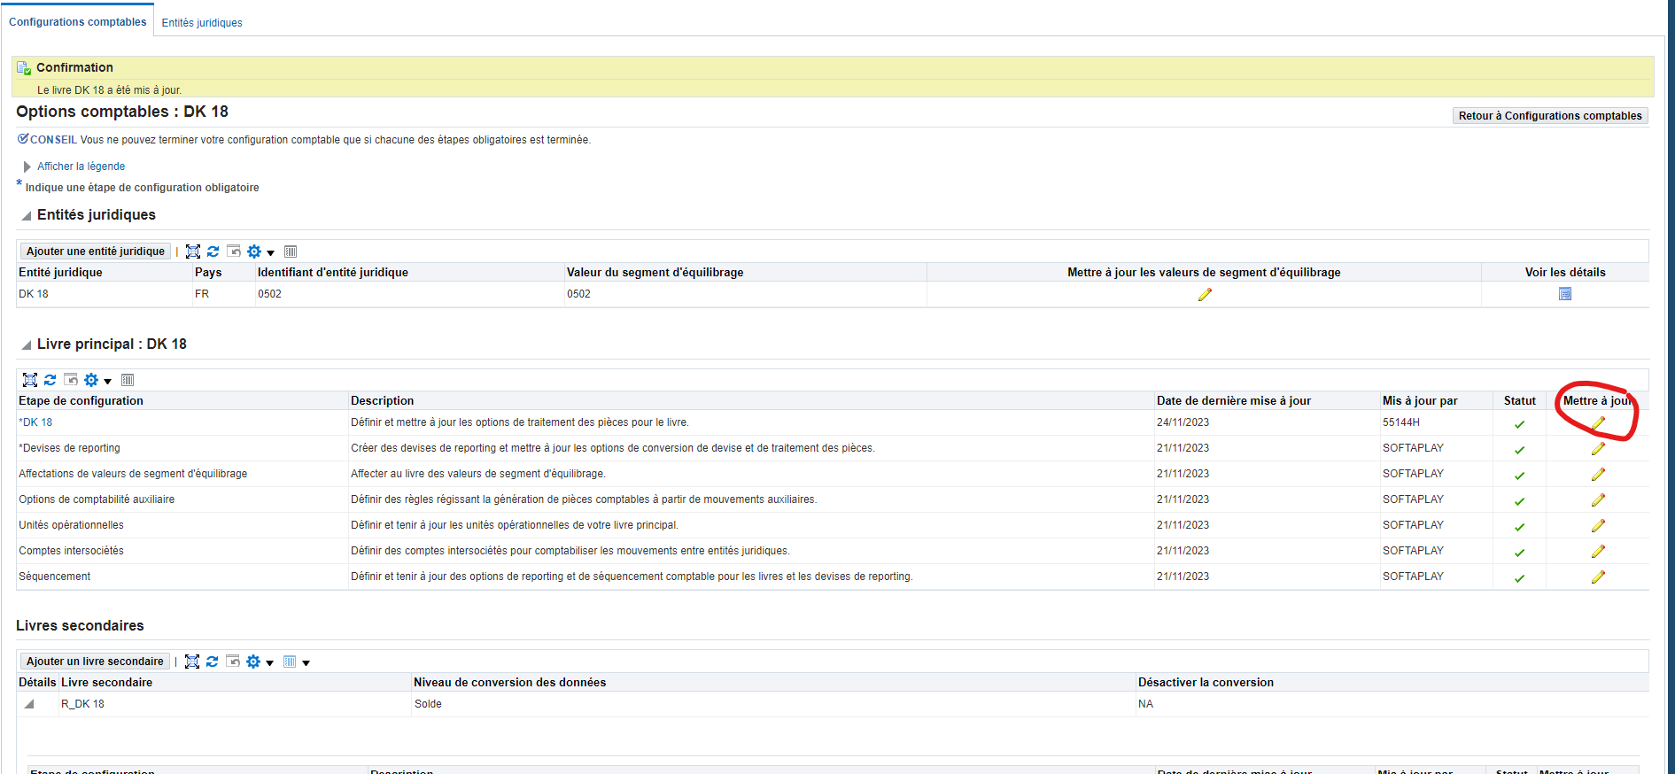

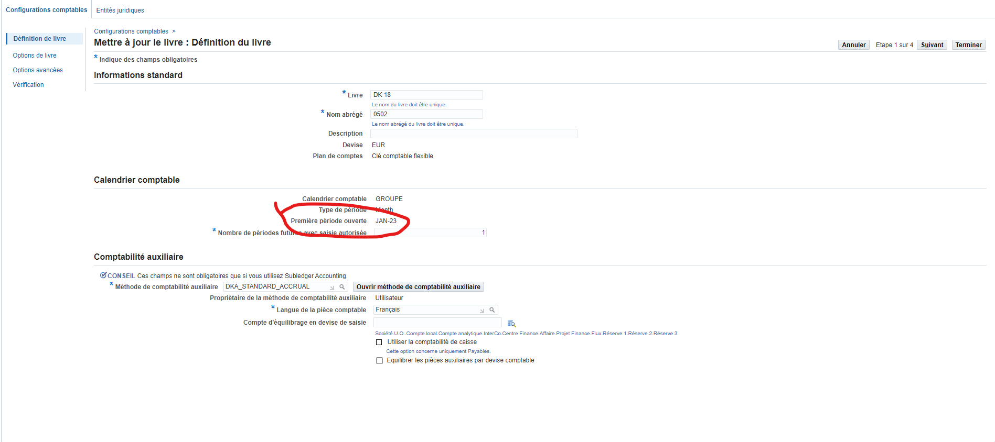

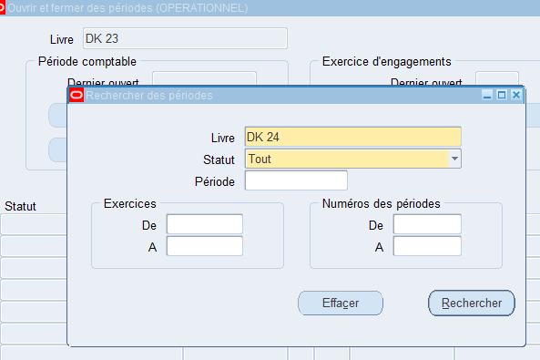
 | Puis retourner dans TOUT_GL_OPE// Ouvrir/Fermer par CTRL + L
 | Ouvrir la première période JAN-23 sur la SVD

 |  | et cliquer sur rechercher

 | Un traitement est lancé, attendre qu'il soit terminé OK.
 | Puis faire ouvrir période cible MOIS EN COURS
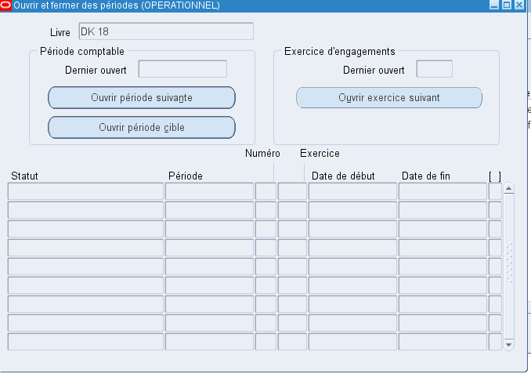

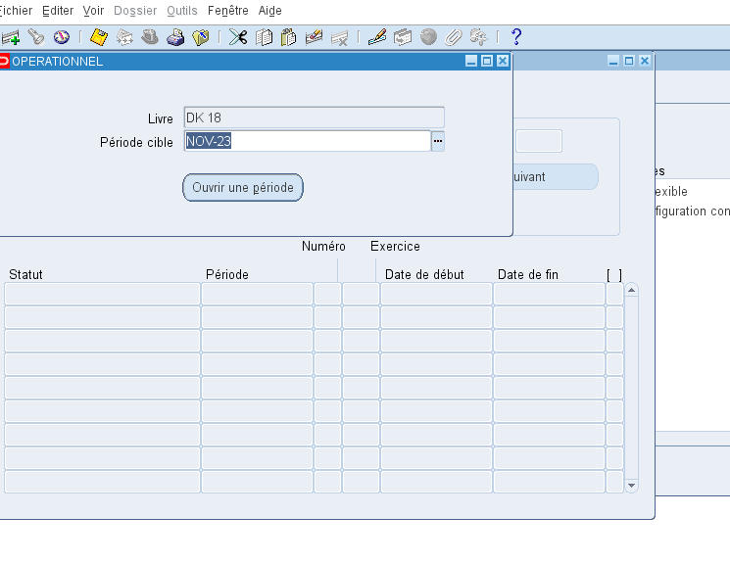

 | Le traitement va ouvrir toutes les périodes entre JAN-23 et NOV-23
 | Attendre la fin du traitement

 | Il faut ensuite refermer toutes les périodes dont les clôtures mensuelles sont terminées
 | Retourner dans ouvrir/fermer
 | Il faut mettre à jour le CUF "Fermeture spéciale" à NON sur toutes les périodes à refermer
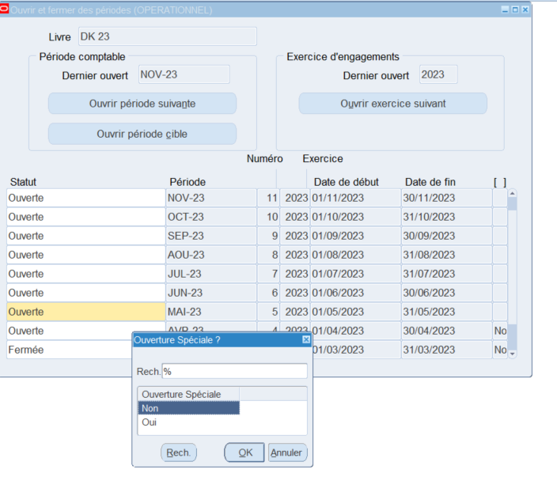

 | Et sauvegarder

 | Puis retourner sur ouvrir / fermer et mettre le statut à fermée puis fermer la fenêtre

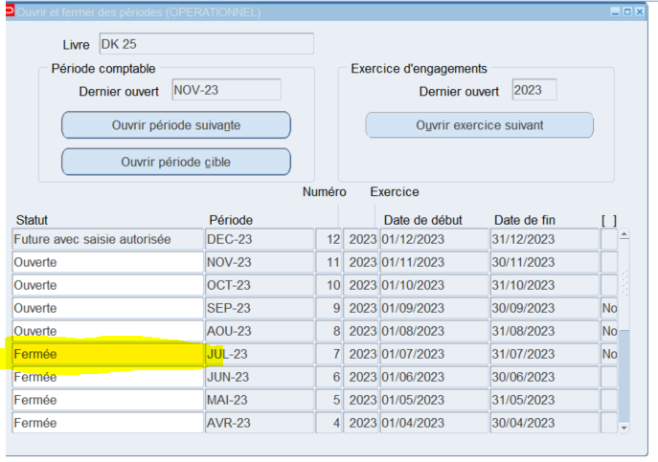

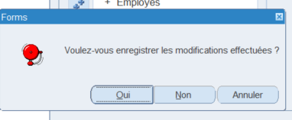

 | oui et un traitement va être soumis

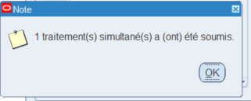

 | Aller voir le traitement

 | Faire le même exercice sur chaque période

Etape 16
TOUT_PA_AMIN / Période PA

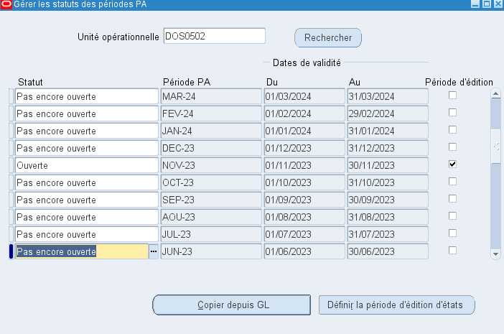

Mettre Ouverte dans le statut de la période à ouvrir et enregistrer
Cliquer sur le bouton Définir la période d'édition d'états
renseigner la période à ouvrir et feaire OK.
La Coche Période d'édition sur la ligne de la période ouverte va devenir cochée.

Etape 17
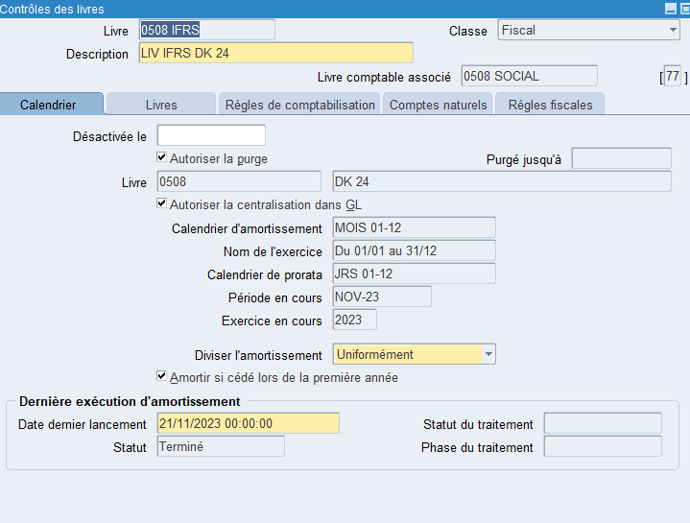
TOUT_FA_ADMIN/ Jeu de livre |  | CTRL + L contrôles des livres
Véfifier pour les 2 livres SOCIAL et IFRS que la période en cours est bien la bonne

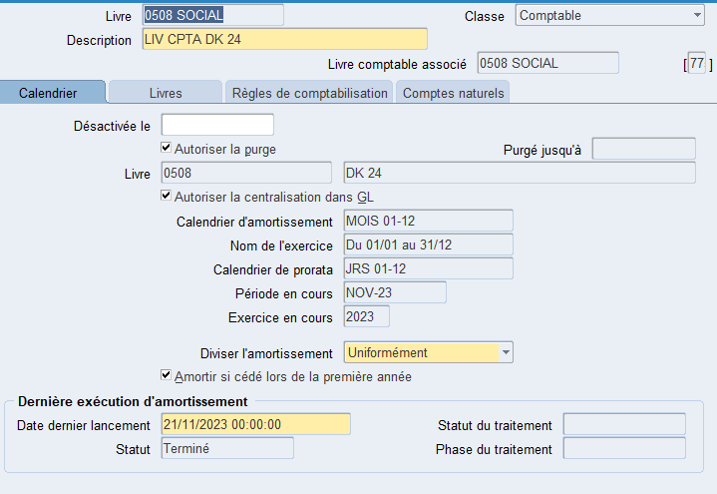
 | Dans la cellule Livre faire F11 , renseigner le n° de société en % et CTRL + F11

Etape 18
Aller dans TOUT_FA_ADMINISTRATEUR
Sélectionner Amortissement
Puis Lancer l'amortissement
Uniquement si les sociétés sont créées après le passage du calcul des amortissements dans FA mais toujours sur le mois en cours
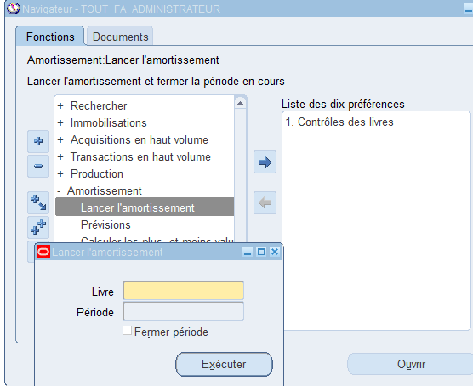

 | Renseigner le livre
 | La période en cours apparaît (uniquement si FA a déjà tourné sur la période en cours)
 | et indiquer la période en cours qui n'a plus lieu de générer de calcul d'amortissement
 | et cocher fermer période

s'affecter la resposanbilité XXX_FA_SAISIE
S'y connecter et aller sur Copie Livre IFRS

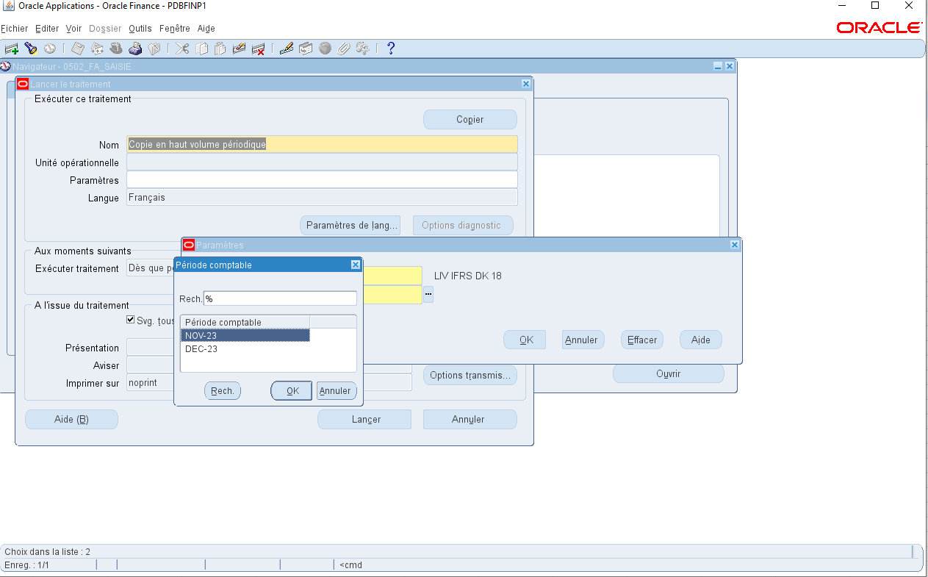

Vérifier que la période en cours est ouverte

Etape 21
Ouvrir un JIRA à Lionel pour ouvrir un compte SYSADMIN indispensable pour pouvopir créer le compte bancaire de l'étape suivante

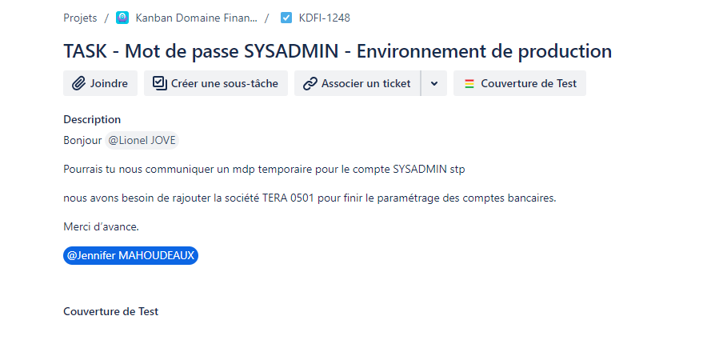

 | et l'affecter à Lionel JOVE

Feuille 2
